参考資料
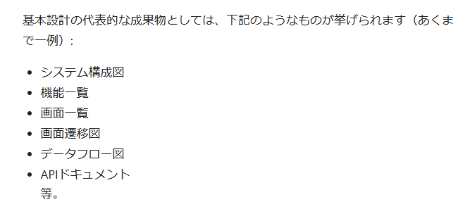
「基本設計書」を作成してみる
 | https://qiita.com/minimumskills/items/8e5863292b9215a2b29f
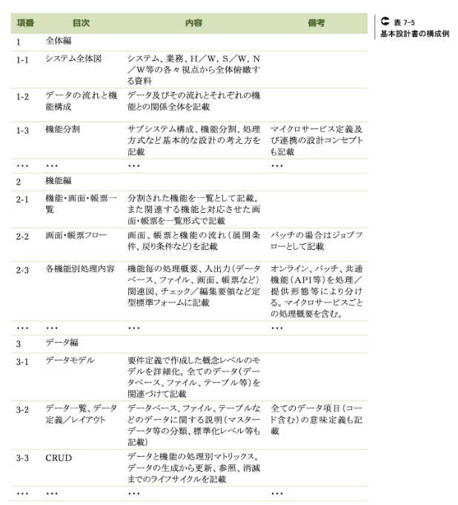
 |  | ←よい構成例だと思うので、これをもとに基本設計書を
 |  | １エクセルで作成してみる。各項目が増えてきたら、
 |  | 複数エクセルでの管理も考慮する。

